DataBind
問題１ |  |  | データバインド

 | プロジェクト名：Pr25_DataBind |  |  |  |  | ファイル名 ： Practice1.aspx

 | ① | プロジェクトにデータベースを追加する。
 |  | ※ | App_Dataフォルダの中に作成する。
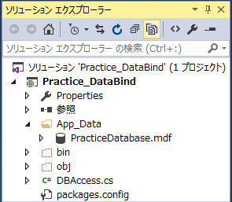

 | ② | データベースにテーブルを追加する。

 |  |  | Maker
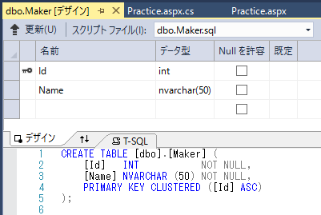
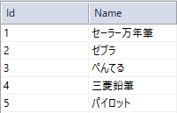

 |  |  | Category
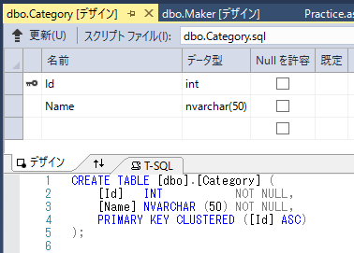

 |  |  | Product
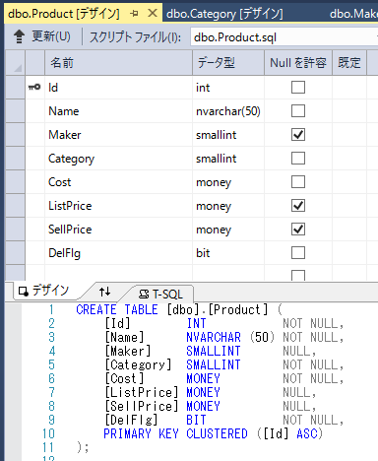
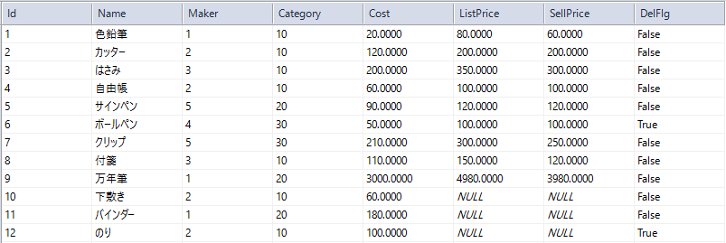

 | ③ | 下記の動作となるWebページを作成する。

 |  |  | ◆起動時
 |  |  | ・ | メーカー：リストボックス
 |  |  |  | ⇒Makerテーブルからデータを取得して、表示する。（先頭行は空白）
 |  |  |  | ※AutoPostBackプロパティ = True

 |  |  | ・ | カテゴリー：ドロップダウンリスト
 |  |  |  | ⇒Categoryテーブルからデータを取得して、表示する。（先頭行は空白）
 |  |  |  | ※AutoPostBackプロパティ = True

 |  |  | ・ | 商品一覧：グリッドビュー
 |  |  |  | ⇒Productテーブルからデータを全件取得して、表示する。ただしDelFlg = True のデータは表示しない
 |  |  |  | ※ | メーカー、カテゴリーはIDではなく、Maker/CategoryテーブルのNameを表示するようにする

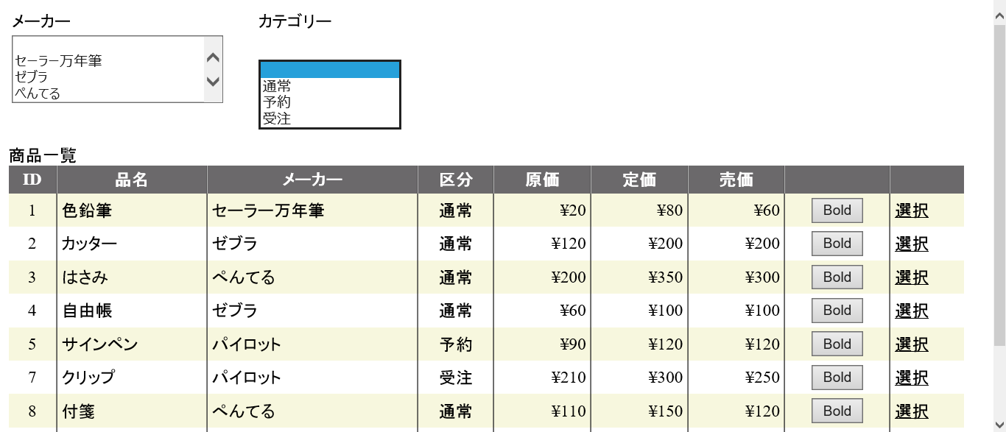

 |  | ◆メーカー選択変更時

 |  |  |  | 商品一覧に選択したメーカーの商品のみ表示させる。
 |  |  |  | 先頭のブランクを選択した場合は全メーカーを表示対象とする。

 |  | ◆カテゴリー選択変更時

 |  |  |  | 商品一覧に選択したカテゴリーの商品のみ表示させる。
 |  |  |  | 先頭のブランクを選択した場合は全カテゴリーを表示対象とする。

 |  | ◆Boldボタン押下時

 |  |  |  | 押すたびに太字への変更、太字の解除を繰り返す。

 |  | ◆選択リンク押下時

 |  |  |  | 該当行を選択状態とする。

列の編集 ⇒ フィールド画面起動
CommandFieldを追加
ShowSelectButton = true

ページング（追加課題）
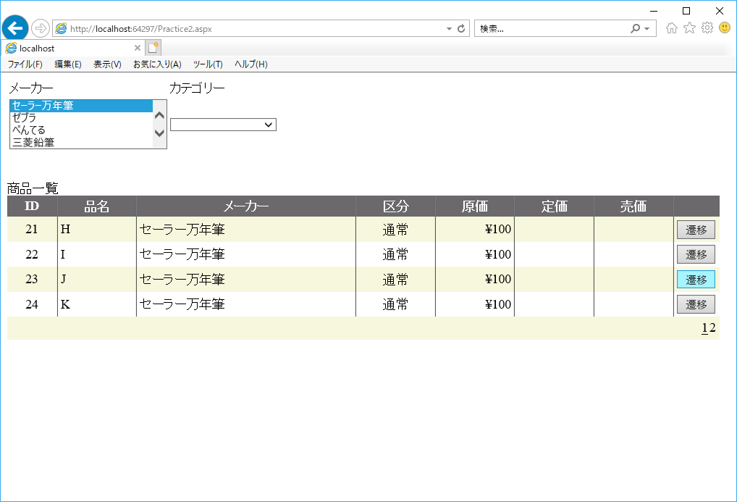
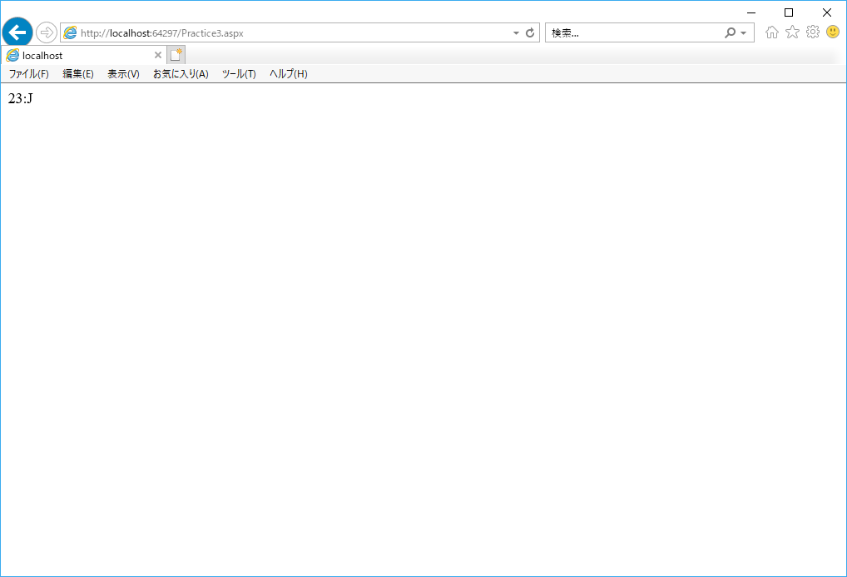
チャレンジ問題 |  |  |  | ページング | ※追加課題

 | プロジェクト名：Pr25_DataBind |  |  |  |  | ファイル名 ： Practice1.aspx

 | ① | GridViewにページングの処理を追加してみましょう。（「Bold」、「選択」列はなし）

 |  | 初期表示（1ページ目） |  |  |  |  | 2ページ目 | 3ページ目
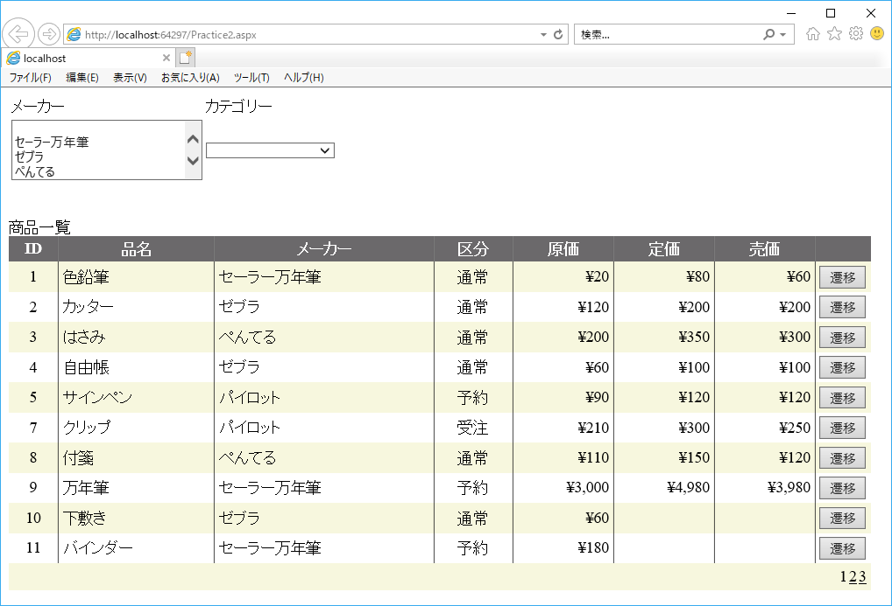
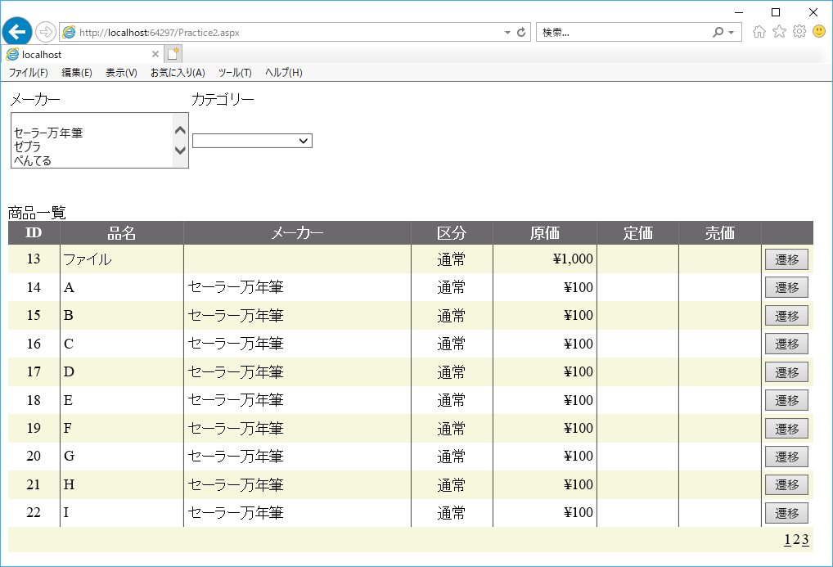
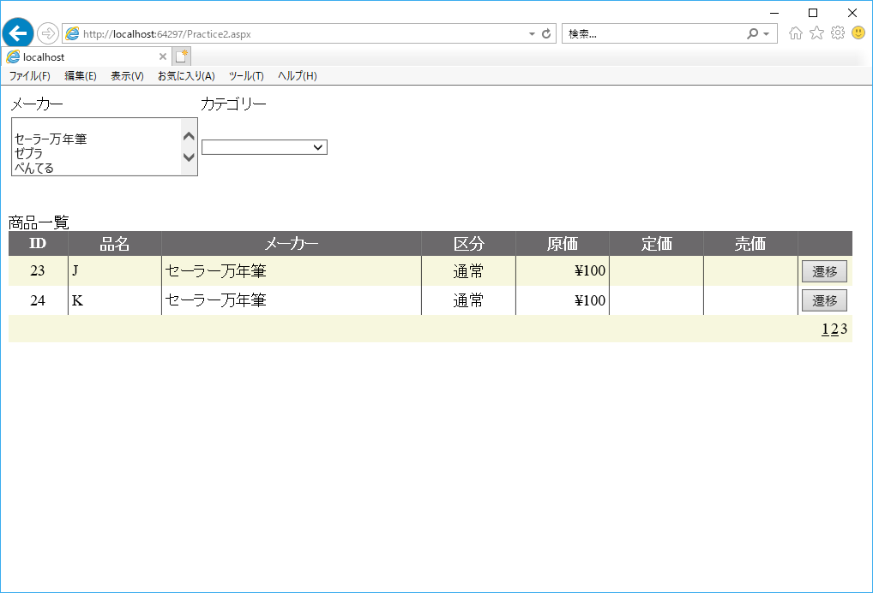

 |  | ※ | メーカーまたはカテゴリーを選択し直すと、1ページ目を表示する

 |  | 全データ表示（3ページ目） |  |  |  |  | 「セーラ万年筆」を選択 ⇒ 1ページ目の表示となる
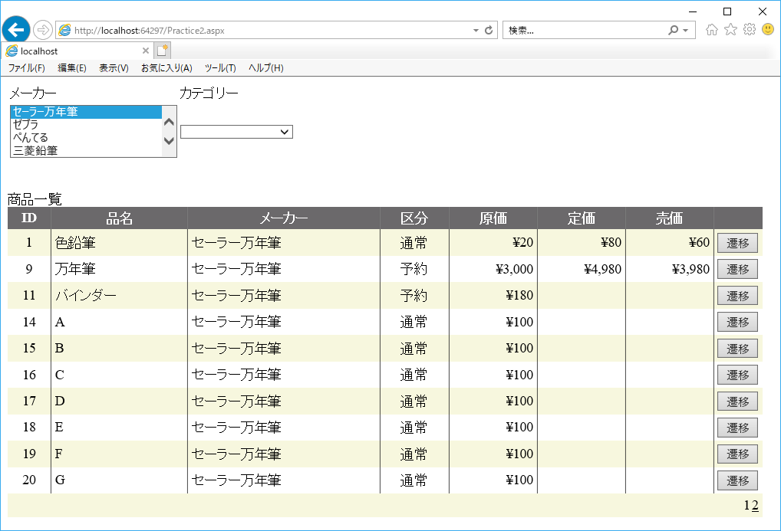

 | ② | 「遷移」ボタンを押すと次画面（Practice3.aspx）に遷移して、IDと品名を表示させましょう。

